Тест кэйсы БОТ_QAP
1 | Тест кейс 18.6.3 -1: бот-конвертор
2 | Цель: Проверка функций бота-конвертора валют
3 | Предусловие: рабочие файлы рамещены в рабочем каталоге python, установлены библиотеки, указанные в рабочих файлах, запущен код файла app.py, установлен и запущен telegram, в телеграме найден бот под именем @QAP_Convertbot
4 | Шаги проверки:
4.1 | запуск команды /start
4.2 | запуск команды /help
4.3 | запуск коменды /values
4.4 | ввод сочетания валют "доллар рубль 5"
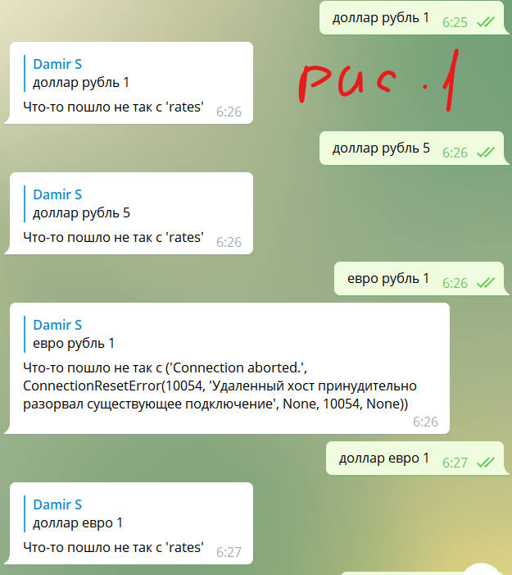
4.5 | ввод сочетания валют "евро рубль 1"
4.6 | ввод сочетания валют "евро евро 1"
4.7 | ввод сочетаний "увро евро 5"
4.8 | ввод сочетаний "уцц"
4.9 | ввод сочетаний "евро рубль 1 доллар"
4.10 | ввод сочетаний "доллар евро ккк"
4.11 | Все классы спрятать в файле extensions.py.
4.12 | Запрос курса валют через API и отправляется с помощью библиотеки Requests
4.13
4.14
4.15
 | Ожидаемый результат:
 | успешно выполянется ввод команд 4.1, 4.2, 4.3 и ответ бота на них при вводе сочетаний запрограммированных валют выполняется конвертация при вводе одинаковых валют бот отрабатывает ошибку ввода при вводе в форме отличной от "валюта валюта кол-во" выдается ошибка формата ввода при вводе некорректных наименований валют выдается ошибка ввода пользователя Все классы спрятать в файле extensions.py Запрос курса валют через API и отправляется с помощью библиотеки Requests
 | Фактический результат:
 | при вводе сочетаний валют не выполняется перевод валют -см.рис.1

